상품제안서
LED 휴대용 블루투스 스피커 | 상품코드: S00520

 |  |  |  |  |  |  | 02-713-8555 | www.synergygift.co.kr
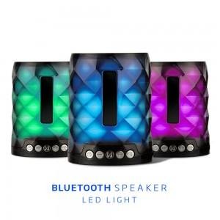

【상세/제작정보】 | 5W출력, LED라이팅 블루투스 5.0, FM라디오 기능 파워풀한 스피커!

【인쇄/포장옵션】 | 스티커 / 포장지포장

【공급단가】 | 수량 | 50~ | 100~ | 500~ | 1,000~ | 2,000~
*VAT별도 | 단가 | 11,040원 | 10,630원 | 10,220원 | 9,810원 | 9,570원

【상품 URL】 | https://www.synergygift.co.kr:443/src/goods_detail.php?gdno=17581

